상품제안서
멀티툴 LED랜턴세트 | 상품코드: F29268

 |  |  |  |  |  |  | 02-412-0044 | www.easy1.co.kr
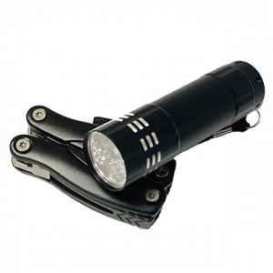

【상세/제작정보】 | 기본수량 미만 인쇄시 비용 추가. 기타사항 * 멀티툴+LED랜턴(9구) 세트 * 캠핑, 낚시, 등산, 여행시 어디서나 사용하기 편리함 * 견고한 스테인레스 재질 * AAA건전지 3AE 포함

【인쇄/포장옵션】 | 레이저 / 포장지포장

【공급단가】 | 수량 | 100~ | 300~ | 500~ | 1,000~ | 3,000~
*VAT별도 | 단가 | 8,880원 | 8,730원 | 8,510원 | 8,360원 | 8,140원

【상품 URL】 | https://easy1.co.kr:443/src/goods_detail.php?gdno=29268

